网站
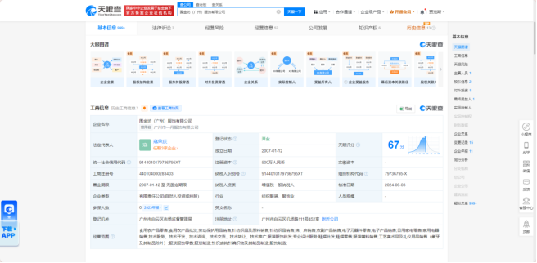
①天眼查 |  | ③国家企业信息公示系统
https://www.tianyancha.com/nadvance |  | https://www.gsxt.gov.cn/index.html
账号 | 159 1027 3385
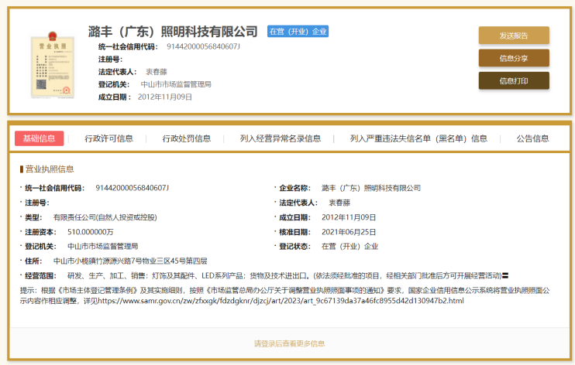
密码 | ruizhikeji1234

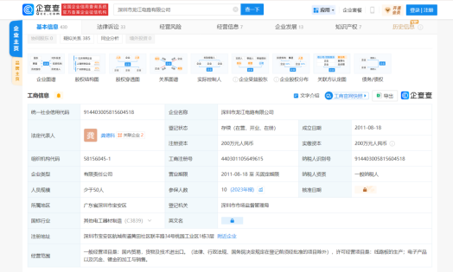
②企查查
https://www.qcc.com/

